行政事業レビューシート
 |  |  |  |  |  |  |  |  |  |  |  |  |  |  |  |  |  |  |  |  |  |  |  | 事業番号 |  |  |  |  |  | 0167
平成２７年度行政事業レビューシート |  |  |  |  |  |  |  |  |  |  |  |  |  |  |  |  |  |  |  |  |  |  | （ | 国土交通省 |  |  |  |  |  |  |  |  | ）
事業名 |  |  |  | 航空従事者の技能証明試験 |  |  |  |  |  |  |  |  |  |  | 担当部局庁 |  |  |  | 航空局 安全部 |  |  |  |  |  |  |  |  | 作成責任者
事業開始年度 |  |  |  | 昭和２７年度 |  |  | 事業終了 （予定）年度 |  |  |  | 終了予定なし |  |  |  | 担当課室 |  |  |  | 運航安全課 |  |  |  |  |  |  |  |  | 課長 高野 滋
会計区分 |  |  |  | 一般会計 |  |  |  |  |  |  |  |  |  |  | 政策・施策名 |  |  |  | 5 安全で安心できる交通の確保、治安・生活安全の確保 14 公共交通の安全確保・鉄道の安全性向上、 ハイジャック・航空機テロ防止を推進する。
根拠法令 （具体的な 条項も記載） |  |  |  | 航空法第29条、第29条の２ |  |  |  |  |  |  |  |  |  |  | 関係する計画、通知等
主要政策・施策 |  |  |  | 交通安全対策 |  |  |  |  |  |  |  |  |  |  | 主要経費 |  |  |  | その他の事項経費
事業の目的 （目指す姿を簡潔に。3行程度以内） |  |  |  | 航空の安全・安心を確保することを目的として、航空業務を行おうとする者に対して、適正に航空従事者技能証明を行うもの。
事業概要 （5行程度以内。別添可） |  |  |  | 航空業務に従事する者は、航空法第29条（技能証明）及び第29条の2（限定変更）に基づく技能証明を有することが必要である。 国は、技能証明申請者の知識及び技量を判定するため学科試験及び実地試験を実施している。 また、実地試験合格後に試験合格者に対し航空従事者技能証明証及び技能証明の限定変更証等を交付している。
実施方法 |  |  |  | 直接実施
予算額・ 執行額 （単位:百万円） |  |  |  |  |  |  |  | 24年度 |  |  |  |  | 25年度 |  |  |  |  | 26年度 |  |  |  |  |  |  | 27年度 |  |  |  | 28年度要求
 |  |  |  | 予算の状況 | 当初予算 |  |  | 38 |  |  |  |  | 35 |  |  |  |  | 33 |  |  |  |  |  |  | 47 |  |  |  | 48
 |  |  |  |  | 補正予算 |  |  | - |  |  |  |  | - |  |  |  |  | - |  |  |  |  |  |  | -
 |  |  |  |  | 前年度から繰越し |  |  | - |  |  |  |  | - |  |  |  |  | - |  |  |  |  |  |  | -
 |  |  |  |  | 翌年度へ繰越し |  |  | - |  |  |  |  | - |  |  |  |  | - |  |  |  |  |  |  | -
 |  |  |  |  | 予備費等 |  |  | - |  |  |  |  | - |  |  |  |  | - |  |  |  |  |  |  | -
 |  |  |  |  | 計 |  |  | 38 |  |  |  |  | 35 |  |  |  |  | 33 |  |  |  |  |  |  | 47 |  |  |  | 48
 |  |  |  | 執行額 |  |  |  | 33 |  |  |  |  | 35 |  |  |  |  | 32
 |  |  |  | 執行率（％） |  |  |  | 87% |  |  |  |  | 100% |  |  |  |  | 97%
成果目標及び成果実績 （アウトカム） |  |  |  | 定量的な成果目標 |  |  |  | 成果指標 |  |  |  |  |  |  |  | 単位 |  |  | 24年度 |  |  |  |  | 25年度 |  |  | 26年度 |  |  | 目標最終年度
 |  |  |  |  |  |  |  |  |  |  |  |  |  |  |  |  |  |  |  |  |  |  |  |  |  |  |  |  |  |  | - | 年度
 |  |  |  | 試験合格者に技能証明書を交付し、事務の遅延やシステムトラブルによる未交付者をゼロにする。 |  |  |  | 試験合格者のうち技能証明書を交付できなかった者の数 |  |  |  |  |  |  | 成果実績 | 人 |  |  | 0 |  |  |  |  | 0 |  |  | 0
 |  |  |  |  |  |  |  |  |  |  |  |  |  |  | 目標値 | 人 |  |  | 0 |  |  |  |  | 0 |  |  | 0
 |  |  |  |  |  |  |  |  |  |  |  |  |  |  | 達成度 | ％ |  |  | 100 |  |  |  |  | 100 |  |  | 100
成果目標及び成果実績（アウトカム）欄についてさらに記載が必要な場合はチェックの上【別紙１】に記載

活動指標及び活動実績 （アウトプット） |  |  |  | 活動指標 |  |  |  |  |  |  |  |  |  |  |  | 単位 |  |  | 24年度 |  |  |  |  | 25年度 |  |  | 26年度 |  |  | 27年度活動見込
 |  |  |  | 平成２６年度においては、6,660名に対し、試験を行った。 ・学科試験 4,807名 ・実地試験 1,853名 |  |  |  |  |  |  |  |  |  |  | 活動実績 | 人 |  |  | 7,102 |  |  |  |  | 7,402 |  |  | 6,660
 |  |  |  |  |  |  |  |  |  |  |  |  |  |  | 当初見込み | 人 |  |  | 7,761 |  |  |  |  | 7,438 |  |  | 7,247 |  |  | 7,066
単位当たり コスト |  |  |  | 算出根拠 |  |  |  |  |  |  |  |  |  |  |  | 単位 |  |  | 24年度 |  |  |  |  | 25年度 |  |  | 26年度 |  |  | 27年度見込
 |  |  |  | 執行額（千円）÷受験者数（名） 4,850（円／受験者１名） |  |  |  |  |  |  |  |  |  |  | 単位当たり コスト | 円 |  |  | 4,533 |  |  |  |  | 4,710 |  |  | 4,769 |  |  | 4,850
 |  |  |  |  |  |  |  |  |  |  |  |  |  |  | 計算式 | 執行額（千円）÷受験者数（名） |  |  | 執行額（32,954）÷受験者数（7,270） |  |  |  |  | 執行額（33,453）÷受験者数（7,102） |  |  | 執行額（35,305）÷受験者数（7,402） |  |  | 執行額（32,009） ÷受験者数 （6,600）
平成27・28年度予算内訳（単位：百万円） |  | 費 目 |  |  |  | 27年度当初予算 |  |  |  | 28年度要求 |  |  |  | 主な増減理由
 |  | 職員旅費 |  |  |  | 17 |  |  |  | 20 |  |  |  | 航空従事者技能証明試験の受験者増加に伴う出張回数の増加
 |  | 公共交通等安全対策調査費 |  |  |  | 30 |  |  |  | 28

 |  | 計 |  |  |  | 47 |  |  |  | 48

事業所管部局による点検・改善
 |  | 項 目 |  |  |  |  |  |  |  |  |  |  |  |  |  |  |  | 評 価 |  |  | 評価に関する説明
国費投入の必要性 |  | 事業の目的は国民や社会のニーズを的確に反映しているか。 |  |  |  |  |  |  |  |  |  |  |  |  |  |  |  | ○ |  |  | 均一の資格水準をもった操縦士等の確保は、社会的ニーズが高い。
 |  | 地方自治体、民間等に委ねることができない事業なのか。 |  |  |  |  |  |  |  |  |  |  |  |  |  |  |  | ○ |  |  | 国が適切な試験を実施し、安全・安心の確保を目的としているため地方自治体や民間に委託できない。
 |  | 政策目的の達成手段として必要かつ適切な事業か。政策体系の中で優先度の高い事業か。 |  |  |  |  |  |  |  |  |  |  |  |  |  |  |  | ‐
事業の効率性 |  | 競争性が確保されているなど支出先の選定は妥当か。 |  |  |  |  |  |  |  |  |  |  |  |  |  |  |  | ○ |  |  | 一般競争入札を実施し、競争性を確保している。
 |  | 受益者との負担関係は妥当であるか。 |  |  |  |  |  |  |  |  |  |  |  |  |  |  |  | ‐
 |  | 単位当たりコスト等の水準は妥当か。 |  |  |  |  |  |  |  |  |  |  |  |  |  |  |  | ○ |  |  | 単位当たりのコスト水準は妥当である。
 |  | 資金の流れの中間段階での支出は合理的なものとなっているか。 |  |  |  |  |  |  |  |  |  |  |  |  |  |  |  | ○ |  |  | 試験会場の借上は、試験を実施する地方航空局で行っており支出は、合理的である。
 |  | 費目・使途が事業目的に即し真に必要なものに限定されているか。 |  |  |  |  |  |  |  |  |  |  |  |  |  |  |  | ○ |  |  | 操縦士等の資質を確保するため、適正な技能証明を交付するのに必要な費目、使途となっている。
 |  | 不用率が大きい場合、その理由は妥当か。（理由を右に記載） |  |  |  |  |  |  |  |  |  |  |  |  |  |  |  | ‐
 |  | その他コスト削減や効率化に向けた工夫は行われているか |  |  |  |  |  |  |  |  |  |  |  |  |  |  |  | ○ |  |  | 契約方法の見直しや出張計画の合理化により。適切な予算の執行を図っている。
事業の有効性 |  | 成果実績は成果目標に見合ったものとなっているか |  |  |  |  |  |  |  |  |  |  |  |  |  |  |  | ‐ |  |  | 本業務は航空の安全を確保することを目的として、航空業務を行おうとする者に対して適正に試験を行い、試験合格者に対して技能証明を交付するものであり、定量的な成果目標を設定出来るものではない。
 |  | 事業実施に当たって他の手段・方法等が考えられる場合、それと比較してより効果的あるいは低コストで実施できているか。 |  |  |  |  |  |  |  |  |  |  |  |  |  |  |  | ‐
 |  | 活動実績は見込みに見合ったものであるか。 |  |  |  |  |  |  |  |  |  |  |  |  |  |  |  | ○ |  |  | 受験者の見込みは7000名程度であるが活動実績に見合った見込みである。
 |  | 整備された施設や成果物は十分に活用されているか。 |  |  |  |  |  |  |  |  |  |  |  |  |  |  |  | ‐
関連事業 |  | 関連する事業がある場合、他部局・他府省等と適切な役割分担を行っているか。（役割分担の具体的な内容を各事業の右に記載） |  |  |  |  |  |  |  |  |  |  |  |  |  |  |  | ‐ |  |  | 本業務の他に航空従事者に対する技能証明書を交付する業務は存在しない。
 |  | 所管府省・部局名 |  |  |  |  |  | 事業番号 |  |  |  | 事業名

点検・改善結果 |  | 点検結果 |  | 当該事業は国が航空運送事業などの航空業務を行う者に対し、適切な試験をもって技能証明を与えることにより航空の安全・安心を確保することを目的としており、国民からのニーズも高く、地方自治体や民間に委託出来る事業ではない。
 |  | 改善の 方向性 |  | 事業経費の執行に際しては、これまでも契約方法の見直し、出張計画の合理化及び出張計画早期確定による割引運賃の活用を図り、適切な予算執行の確保を図っていたが、引き続き合理的かつ適切な予算執行を図ることとする。
外部有識者の所見

行政事業レビュー推進チームの所見
事業内容の 一部改善 |  |  | 乗員政策等検討合同小委員会で指摘されている操縦士不足や今後の航空需要の増大を要因として、航空従事者技能証明試験の受験者は増加していく見込みではあるが、契約方法の見直しや出張計画の合理化等の方策を引き続き推進していくことにより、試験実施に伴う経費について更なる合理化に取り組むべき。
所見を踏まえた改善点/概算要求における反映状況
執行等改善 |  |  | 出張計画の合理化を行うと共に、出張計画を早期確定させ、より割引率の高い割引運賃を活用することによって経費執行の合理化を行っている。
備考

関連する過去のレビューシートの事業番号
平成22年度 |  |  |  | 402 |  |  |  |  | 平成23年度 |  |  |  | 374 |  |  |  |  |  |  |  | 平成24年度 |  |  |  |  | 398
平成25年度 |  |  |  | 168 |  |  |  |  | 平成26年度 |  |  |  | 162
資金の流れ （資金の受け取り先が何を行っているかについて補足する）（単位：百万円） |  |  |  | ※平成26年度実績を記入。執行実績がない新規事業、新規要求事業については現時点で予定やイメージを記入。

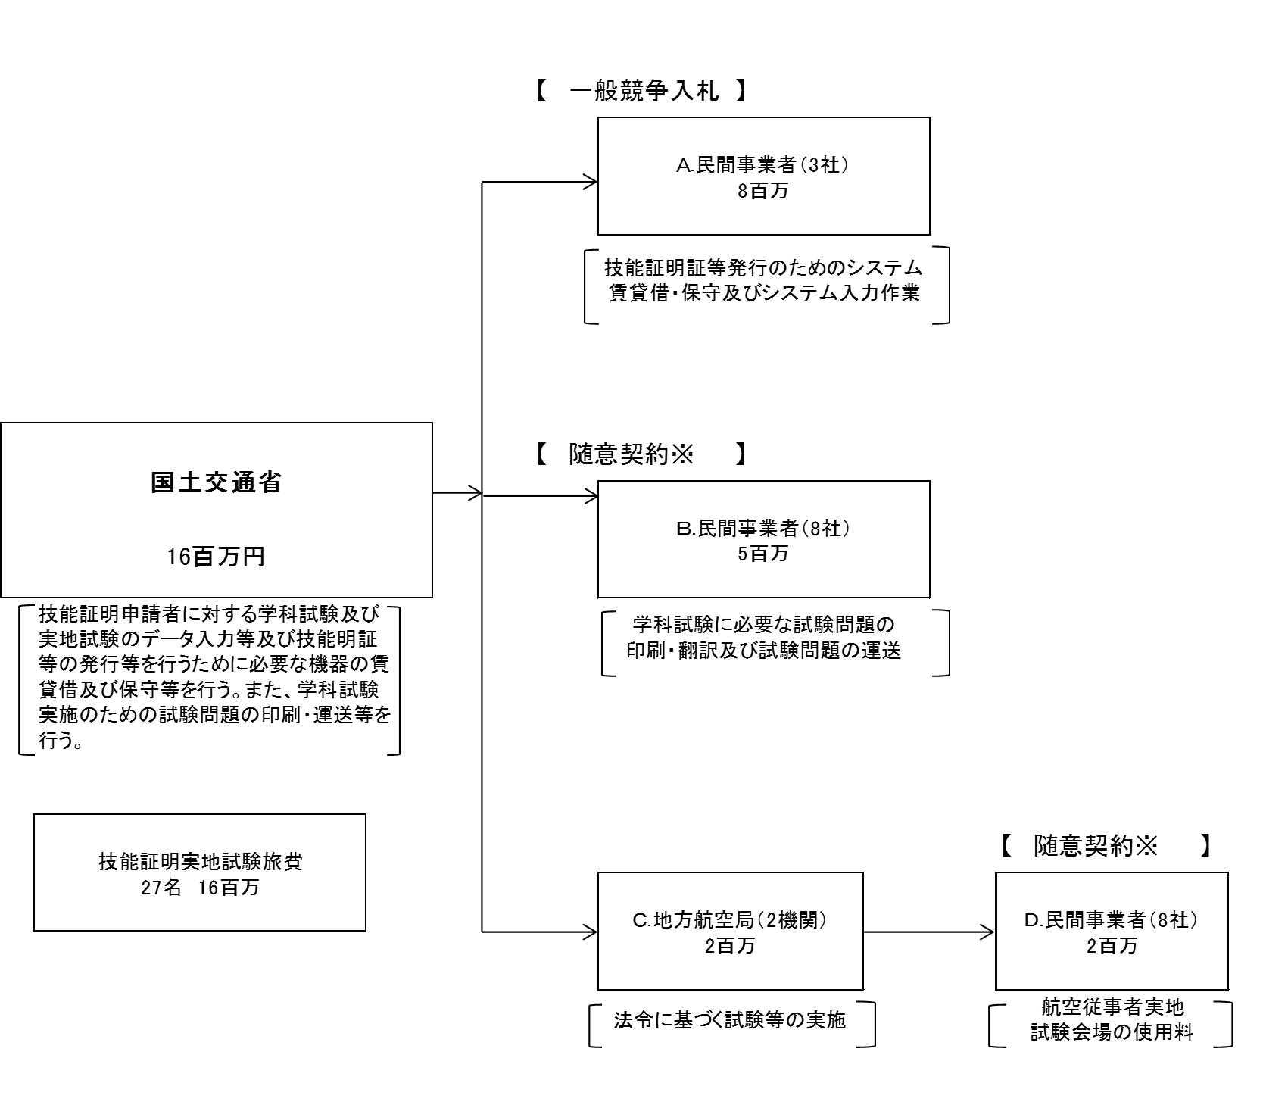

 |  |  |  |  |  |  |  |  |  |  |  |  |  |  |  |  |  |  |  | ※少額（予定価格100万円以下）の契約は原則として随意契約

費目・使途 （「資金の流れ」においてブロックごとに最大の金額が支出されている者について記載する。費目と使途の双方で実情が分かるように記載） |  |  |  | A.日本電気（株） |  |  |  |  |  |  |  |  |  |  |  |  | E.
 |  |  |  | 費 目 |  | 使 途 |  |  |  |  |  |  |  |  | 金 額 (百万円） |  | 費 目 |  |  |  |  | 使 途 |  |  |  |  |  |  |  |  | 金 額 (百万円）
 |  |  |  | 借料及び損料 |  | 航空従事者管理システム運用保守請負 |  |  |  |  |  |  |  |  | 4

 |  |  |  | 計 |  |  |  |  |  |  |  |  |  |  | 4 |  | 計 |  |  |  |  |  |  |  |  |  |  |  |  |  | 0
 |  |  |  | B.（株）コームラ |  |  |  |  |  |  |  |  |  |  |  |  | F.
 |  |  |  | 費 目 |  | 使 途 |  |  |  |  |  |  |  |  | 金 額 (百万円） |  | 費 目 |  |  |  |  | 使 途 |  |  |  |  |  |  |  |  | 金 額 (百万円）
 |  |  |  | 印刷製本費 |  | 航空従事者技能証明書1,700枚他8点の印刷 |  |  |  |  |  |  |  |  | 2

 |  |  |  | 計 |  |  |  |  |  |  |  |  |  |  | 2 |  | 計 |  |  |  |  |  |  |  |  |  |  |  |  |  | 0
 |  |  |  | C.大阪航空局 |  |  |  |  |  |  |  |  |  |  |  |  | G.
 |  |  |  | 費 目 |  | 使 途 |  |  |  |  |  |  |  |  | 金 額 (百万円） |  | 費 目 |  |  |  |  | 使 途 |  |  |  |  |  |  |  |  | 金 額 (百万円）
 |  |  |  | 会場使用料 |  | 航空従事者技能証明学科試験会場使用料 |  |  |  |  |  |  |  |  | 1

 |  |  |  | 計 |  |  |  |  |  |  |  |  |  |  | 1 |  | 計 |  |  |  |  |  |  |  |  |  |  |  |  |  | 0
 |  |  |  | D.警察共済組合沖縄県支部 |  |  |  |  |  |  |  |  |  |  |  |  | H.
 |  |  |  | 費 目 |  | 使 途 |  |  |  |  |  |  |  |  | 金 額 (百万円） |  | 費 目 |  |  |  |  | 使 途 |  |  |  |  |  |  |  |  | 金 額 (百万円）
 |  |  |  | 会場使用料 |  | 航空従事者技能証明学科試験会場使用料 |  |  |  |  |  |  |  |  | 1

 |  |  |  | 計 |  |  |  |  |  |  |  |  |  |  | 1 |  | 計 |  |  |  |  |  |  |  |  |  |  |  |  |  | 0
費目・使途欄についてさらに記載が必要な場合はチェックの上【別紙２】に記載

 | 支出先上位１０者リスト
 | A.民間事業者
 |  | 支 出 先 |  |  |  |  | 業 務 概 要 |  |  |  |  |  |  |  |  |  |  |  |  |  |  |  |  |  | 支 出 額 （百万円） |  |  | 入札者数 |  |  | 落札率
1 |  | 日本電気（株） |  |  |  |  | 航空従事者管理システム運用保守請負 |  |  |  |  |  |  |  |  |  |  |  |  |  |  |  |  |  | 4 |  |  | 1 |  |  | 96
2 |  | （株）人材バンク |  |  |  |  | 航空従事者技能証明等事務に係る労働者派遣 |  |  |  |  |  |  |  |  |  |  |  |  |  |  |  |  |  | 2 |  |  | 7 |  |  | 55
3 |  | （株）レイメイ |  |  |  |  | 航空英語能力証明実地試験（インタビュー試験）問題の作成業務請負 |  |  |  |  |  |  |  |  |  |  |  |  |  |  |  |  |  | 2 |  |  | 2 |  |  | 51

 | B.民間事業者
 |  | 支 出 先 |  |  |  |  | 業 務 概 要 |  |  |  |  |  |  |  |  |  |  |  |  |  |  |  |  |  | 支 出 額 （百万円） |  |  | 入札者数 |  |  | 落札率
1 |  | （株）コームラ |  |  |  |  | 航空従事者技能証明書1,700枚他8点の印刷 |  |  |  |  |  |  |  |  |  |  |  |  |  |  |  |  |  | 2 |  |  | 3 |  |  | 100
2 |  | (株)アイガー |  |  |  |  | 航空従事者技能証明等学科試験問題印刷 |  |  |  |  |  |  |  |  |  |  |  |  |  |  |  |  |  | 1.1 |  |  | 3 |  |  | 93
3 |  | (株)ホンヤク出版社 |  |  |  |  | 航空従事者学科試験問題英文化作業 |  |  |  |  |  |  |  |  |  |  |  |  |  |  |  |  |  | 0.5 |  |  | 3 |  |  | 100
4 |  | （株）アライ印刷 |  |  |  |  | 航空従事者学科試験受験票６，７２０枚他４点の印刷 |  |  |  |  |  |  |  |  |  |  |  |  |  |  |  |  |  | 1 |  |  | 3 |  |  | 100
5 |  | ＮＥＣキャピタルソリューション（株） |  |  |  |  | 航空従事者管理システム端末機器等の賃貸借 |  |  |  |  |  |  |  |  |  |  |  |  |  |  |  |  |  | 0 |  |  | 1 |  |  | 98
6 |  | 日本通運(株) |  |  |  |  | 航空従事者技能証明等学科試験問題等の輸送 |  |  |  |  |  |  |  |  |  |  |  |  |  |  |  |  |  | 0.3 |  |  | 2 |  |  | 95
7 |  | （株）謄栄社 |  |  |  |  | 運航管理者技能検定合格証明書100枚の印刷 |  |  |  |  |  |  |  |  |  |  |  |  |  |  |  |  |  | 0 |  |  | 3 |  |  | 100
8 |  | （株）マルミヤ |  |  |  |  | トナーカートリッジ等の購入 |  |  |  |  |  |  |  |  |  |  |  |  |  |  |  |  |  | 0 |  |  | 2 |  |  | 84

 | C.地方航空局
 |  | 支 出 先 |  |  |  |  | 業 務 概 要 |  |  |  |  |  |  |  |  |  |  |  |  |  |  |  |  |  | 支 出 額 （百万円） |  |  | 入札者数 |  |  | 落札率
1 |  | 大阪航空局 |  |  |  |  | 航空従事者技能証明学科試験会場使用料 |  |  |  |  |  |  |  |  |  |  |  |  |  |  |  |  |  | 0.9 |  |  | - |  |  | -
2 |  | 東京航空局 |  |  |  |  | 航空従事者技能証明学科試験会場使用料 |  |  |  |  |  |  |  |  |  |  |  |  |  |  |  |  |  | 0.9 |  |  | - |  |  | -

 | D.民間事業者
 |  | 支 出 先 |  |  |  |  | 業 務 概 要 |  |  |  |  |  |  |  |  |  |  |  |  |  |  |  |  |  | 支 出 額 （百万円） |  |  | 入札者数 |  |  | 落札率
1 |  | 警察共済組合沖縄県支部 |  |  |  |  | 航空従事者技能証明学科試験会場使用料 |  |  |  |  |  |  |  |  |  |  |  |  |  |  |  |  |  | 0.5 |  |  | - |  |  | -
2 |  | （有）アルファトマト不動産 |  |  |  |  | 航空従事者技能証明学科試験会場使用料 |  |  |  |  |  |  |  |  |  |  |  |  |  |  |  |  |  | 0.4 |  |  | - |  |  | -
3 |  | 国立大学法人 お茶の水女子大学 |  |  |  |  | 航空従事者技能証明学科試験会場使用料 |  |  |  |  |  |  |  |  |  |  |  |  |  |  |  |  |  | 0.4 |  |  | - |  |  | -
4 |  | （株）ティー・マップ |  |  |  |  | 航空従事者技能証明学科試験会場使用料 |  |  |  |  |  |  |  |  |  |  |  |  |  |  |  |  |  | 0.2 |  |  | - |  |  | -
5 |  | 国立大学法人 東京海洋大学 |  |  |  |  | 航空従事者技能証明学科試験会場使用料 |  |  |  |  |  |  |  |  |  |  |  |  |  |  |  |  |  | 0.1 |  |  | - |  |  | -
6 |  | （社）千歳市シルバー人材センター |  |  |  |  | 航空従事者技能証明学科試験会場使用料 |  |  |  |  |  |  |  |  |  |  |  |  |  |  |  |  |  | 0.1 |  |  | - |  |  | -
7 |  | 東日本航空専門学校 |  |  |  |  | 航空従事者技能証明学科試験会場使用料 |  |  |  |  |  |  |  |  |  |  |  |  |  |  |  |  |  | 0.1 |  |  | - |  |  | -
8 |  | （株）太平エンジニアリング |  |  |  |  | 航空従事者技能証明学科試験会場使用料 |  |  |  |  |  |  |  |  |  |  |  |  |  |  |  |  |  | 0 |  |  | - |  |  | -

支出先上位10社リスト欄についてさらに記載が必要な場合はチェックの上【別紙３】に記載

